Estadísticas
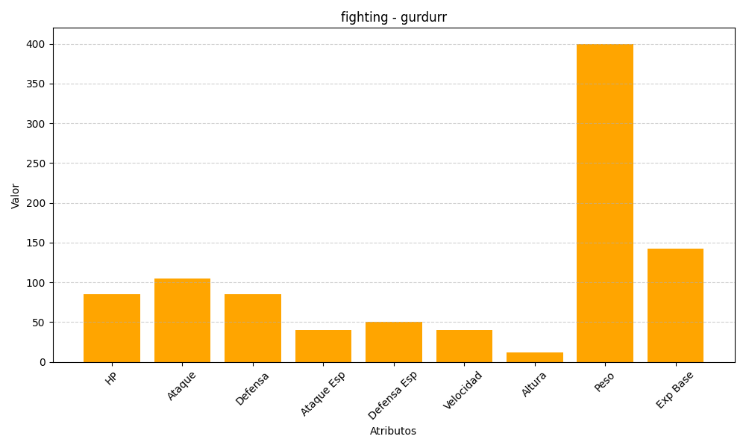
ID | Nombre | Tipo | HP | Ataque | Defensa | Ataque Especial | Defensa Especial | Velocidad | Altura | Peso | Experiencia Base
533 | gurdurr | fighting | 85 | 105 | 85 | 40 | 50 | 40 | 12 | 400 | 142

